Thêm phim
Màn hình | Điều kiện tiên quyết | Mô tả test case | Loại test case | Đầu vào | Kết quả mong đợi
Thêm phim | Admin sử dụng chuột click vào nút Thêm phim ở màn hình quản lý phim. | Mở được màn hình Thêm phim. | Black-box | 1.Mở được màn hình Quản lý phim. 2.Click vào nút Thêm phim ở màn hình Quản lý phim. | Mở được màn hình Thêm phim
Thêm phim | Admin sử dụng chuột click vào nút Thêm phim ở màn hình quản lý phim. | Màn hình Thêm phim phải có fieldset Thêm phim màu đen, size = 5. | Black-box | 1.Mở được màn hình Quản lý phim. 2.Click vào nút Thêm phim ở màn hình Quản lý phim 3.Mở được màn hình Thêm phim | Màn hình Thêm phim có khung group-box và chữ màu đen , size 5 như hình bên dưới.
Thêm phim | Admin sử dụng chuột click vào nút Thêm phim ở màn hình quản lý phim. | Màn hình Thêm phim có trường Mã Phim chữ nhỏ và bên cạnh có dấu ":" cách chữ Mã phim một khoảng trắng và có dấu * màu đỏ bên cạnh. Màn hình Thêm phim phải có một textbox ở bên phải trường Mã Phim. | Black-box | 1.Mở được màn hình Quản lý phim. 2.Click vào nút Thêm phim ở màn hình Quản lý phim 3.Mở được màn hình Thêm phim | Màn hình Thêm phim có trường Mã Phim chữ nhỏ và bên cạnh có dấu ":" cách chữ Mã phim một khoảng trắng và có dấu * màu đỏ bên cạnh. Màn hình Thêm phim có một textbox ở bên phải trường Mã Phim.
Thêm phim | Admin sử dụng chuột click vào nút Thêm phim ở màn hình quản lý phim. | Màn hình Thêm phim phải có trường Tên Phim chữ nhỏ và bên cạnh có dấu ":" cách chữ Mã phim một khoảng trắng và có dấu * màu đỏ bên cạnh. Trường Tên Phim phải nằm dưới trường Mã Phim. Màn hình Thêm phim phải có một textbox ở bên phải trường Tên Phim. | Black-box | 1.Mở được màn hình Quản lý phim. 2.Click vào nút Thêm phim ở màn hình Quản lý phim 3.Mở được màn hình Thêm phim | Màn hình Thêm phim có trường Tên Phim chữ nhỏ và bên cạnh có dấu ":" cách chữ Mã phim một khoảng trắng và có dấu * màu đỏ bên cạnh. Trường Tên Phim nằm dưới trường Mã Phim. Màn hình Thêm phim phải có một textbox ở bên phải trường Tên Phim.
Thêm phim | Admin sử dụng chuột click vào nút Thêm phim ở màn hình quản lý phim. | Màn hình Thêm phim phải có trường Dạng phim chữ nhỏ và bên cạnh có dấu ":"cách chữ Dạng phim một khoảng trắng và có dấu * màu đỏ bên cạnh. Màn hình Thêm phim phải có một combobox ở bên phải trường Dạng Phim. Trường Dạng phim phải nằm dưới trường Tên phim. | Black-box | 1.Mở được màn hình Quản lý phim. 2.Click vào nút Thêm phim ở màn hình Quản lý phim 3.Mở được màn hình Thêm phim | Màn hình Thêm phim có trường Dạng phim chữ nhỏ và bên cạnh có dấu ":"cách chữ Dạng phim một khoảng trắng và có dấu * màu đỏ bên cạnh. Màn hình Thêm phim có một combobox ở bên phải trường Dạng phim. Trường Dạng Phim nằm dưới trường Tên Phim.
Thêm phim | Admin sử dụng chuột click vào nút Thêm phim ở màn hình quản lý phim. | Màn hình Thêm phim phải có trường Loại phim chữ nhỏ và bên cạnh có dấu ":"cách chữ Loại phim một khoảng trắng và có dấu * màu đỏ bên cạnh. Màn hình Thêm phim phải có một combobox ở bên phải trường Loại phim. Trường Loại phim phải nằm dưới trường Dạng phim. | Black-box | 1.Mở được màn hình Quản lý phim. 2.Click vào nút Thêm phim ở màn hình Quản lý phim 3.Mở được màn hình Thêm phim | Màn hình Thêm phim có trường Loại phim chữ nhỏ và bên cạnh có dấu ":"cách chữ Loại phim một khoảng trắng và có dấu * màu đỏ bên cạnh. Màn hình Thêm phim có một combobox ở bên phải trường Loại phim. Trường Loại phim nằm dưới trường Dạng phim.
Thêm phim | Admin sử dụng chuột click vào nút Thêm phim ở màn hình quản lý phim. | Màn hình Thêm phim phải có trường Độ dài chữ nhỏ và bên cạnh có dấu ":"cách chữ Độ dài một khoảng trắng và có dấu * màu đỏ bên cạnh. Màn hình Thêm phim phải có một textbox bên trái có chữ "giờ", kế tiếp là một textbox và bên trái là chữ "phút"nằm ở bên phải Loại phim. Trường Độ dài phải nằm dưới trường Loại phim. | Black-box | 1.Mở được màn hình Quản lý phim. 2.Click vào nút Thêm phim ở màn hình Quản lý phim 3.Mở được màn hình Thêm phim | Màn hình Thêm phim có trường Độ dài chữ nhỏ và bên cạnh có dấu ":"cách chữ Độ dài một khoảng trắng và có dấu * màu đỏ bên cạnh. Màn hình Thêm phim phải có một textbox bên trái có chữ "giờ", kế tiếp là một textbox và bên trái là chữ "phút"nằm ở bên phải Loại phim. Trường Độ dài nằm dưới trường Loại phim.
Thêm phim | Admin sử dụng chuột click vào nút Thêm phim ở màn hình quản lý phim. | Màn hình Thêm phim phải có trường Ngày bắt đầu chiếu chữ nhỏ và bên cạnh có dấu ":"cách chữ Ngày bắt đầu chiếu một khoảng trắng. Màn hình Thêm phim phải có một textbox ở bên phải trường Ngày bắt đầu chiếu. Bên cạnh textbox phải có nút lịch. Trường Ngày bắt đầu chiếu phải nằm dưới trường Độ dài. | Black-box | 1.Mở được màn hình Quản lý phim. 2.Click vào nút Thêm phim ở màn hình Quản lý phim 3.Mở được màn hình Thêm phim | Màn hình Thêm phim có trường Ngày bắt đầu chiếu chữ nhỏ và bên cạnh có dấu ":"cách chữ Ngày bắt đầu chiếu một khoảng trắng. Màn hình Thêm phim có một textbox ở bên phải trường Ngày bắt đầu chiếu. Bên cạnh textbox có nút lịch. Trường Ngày bắt đầu chiếu nằm dưới trường Độ dài.
Thêm phim | Admin sử dụng chuột click vào nút Thêm phim ở màn hình quản lý phim. | Màn hình Thêm phim phải có trường Ngày kết thúc chiếu chữ nhỏ và bên cạnh có dấu ":"cách chữ Ngày kết thúc chiếu một khoảng trắng. Màn hình Thêm phim phải có một textbox ở bên phải trường Ngày kết thúc chiếu. Bên cạnh textbox phải có nút lịch. Trường Ngày kết thúc chiếu phải nằm dưới trường Ngày bắt đầu chiếu. | Black-box | 1.Mở được màn hình Quản lý phim. 2.Click vào nút Thêm phim ở màn hình Quản lý phim 3..Mở được màn hình Thêm phim | Màn hình Thêm phim có trường Ngày kết thúc chiếu chữ nhỏ và bên cạnh có dấu ":"cách chữ Ngày kết thúc chiếu một khoảng trắng. Màn hình Thêm phim có một textbox ở bên phải trường Ngày kết thúc chiếu. Bên cạnh textbox có nút lịch. Trường Ngày kết thúc chiếu nằm dưới trường Ngày bắt đầu chiếu.
Thêm phim | Admin sử dụng chuột click vào nút Thêm phim ở màn hình quản lý phim. | Màn hình Thêm phim phải có trường Quốc gia chữ nhỏ và bên cạnh có dấu ":"cách chữ Quốc gia một khoảng trắng. Màn hình Thêm phim phải có một combobox bên phải trường Quốc gia. Trường Quốc gia phải nằm dưới trường Ngày kết thúc chiếu. | Black-box | 1.Mở được màn hình Quản lý phim. 2.Click vào nút Thêm phim ở màn hình Quản lý phim 3.Mở được màn hình Thêm phim | Màn hình Thêm phim có trường Quốc gia chữ nhỏ và bên cạnh có dấu ":"cách chữ Quốc gia một khoảng trắng. Màn hình Thêm phim có một combobox bên phải trường Quốc gia. Trường Quốc gia nằm dưới trường Ngày kết thúc chiếu.
Thêm phim | Admin sử dụng chuột click vào nút Thêm phim ở màn hình quản lý phim. | Màn hình Thêm phim phải có trường Hình ảnh đại diện chữ nhỏ và bên cạnh có dấu ":" cách chữ Hình ảnh đại diện một khoảng trắng. Màn hình Thêm phim phải có một textbox nằm ở bên phải trường Hình ảnh đại diện, và bên phải textbox phải có nút Browse Trường Hình ảnh đại diện phải nằm dưới trường Quốc gia. | Black-box | 1.Mở được màn hình Quản lý phim. 2.Click vào nút Thêm phim ở màn hình Quản lý phim 3.Mở được màn hình Thêm phim | Màn hình Thêm phim có trường Hình ảnh đại diện chữ nhỏ và bên cạnh có dấu ":" cách chữ Hình ảnh đại diện một khoảng trắng. Màn hình Thêm phim có một textbox nằm ở bên phải trường Hình ảnh đại diện, và bên phải textbox có nút Browse Trường Hình ảnh đại diện nằm dưới trường Quốc gia.
Thêm phim | Admin sử dụng chuột click vào nút Thêm phim ở màn hình quản lý phim. | Màn hình Thêm phim phải có trường Ghi chú chữ nhỏ và bên cạnh có dấu ":" cách chữ Mô tả phim một khoảng trắng. Màn hình Thêm phim phải có một textbox nằm ở bên phải trường Ghi chú. Trường Ghi chú phải nằm dưới trường Hình ảnh đại diện. | Black-box | 1.Mở được màn hình Quản lý phim. 2.Click vào nút Thêm phim ở màn hình Quản lý phim 3.Mở được màn hình Thêm phim | Màn hình Thêm phim có trường Ghi chú chữ nhỏ và bên cạnh có dấu ":" cách chữ Mô tả phim một khoảng trắng. Màn hình Thêm phim có một textbox nằm ở bên phải trường Ghi chú. Trường Ghi chú nằm dưới trường Hình ảnh đại diện.
Thêm phim | Admin sử dụng chuột click vào nút Thêm phim ở màn hình quản lý phim. | Màn hình Thêm phim phải có trường Mô tả phim chữ nhỏ và bên cạnh có dấu ":" cách chữ Mô tả phim một khoảng trắng. Màn hình Thêm phim phải có một textarea nằm ở bên phải trường Mô tả phim. Trường Mô tả phim phải nằm dưới trường Ghi chú. | Black-box | 1.Mở được màn hình Quản lý phim. 2.Click vào nút Thêm phim ở màn hình Quản lý phim 3.Mở được màn hình Thêm phim | Màn hình Thêm phim có trường Mô tả phim chữ nhỏ và bên cạnh có dấu ":" cách chữ Mô tả phim một khoảng trắng. Màn hình Thêm phim có một textarea nằm ở bên trường Mô tả phim. Trường Mô tả phim nằm dưới trường Ghi chú.
Thêm phim | Admin sử dụng chuột click vào nút Thêm phim ở màn hình quản lý phim. | Màn hình Thêm phim phải có nút Thêm nằm dưới textarea của trường Mô tả phim. | Black-box | 1.Mở được màn hình Quản lý phim. 2.Click vào nút Thêm phim ở màn hình Quản lý phim 3.Mở được màn hình Thêm phim | Màn hình Thêm phim có nút Thêm nằm dưới textarea của trường Mô tả phim.
Thêm phim | Admin sử dụng chuột click vào nút Thêm phim ở màn hình quản lý phim. | Màn hình Thêm phim phải có dòng chữ nhỏ màu đỏ "* Thông tin bắt buộc phải điền." nằm dưới nút Thêm | Black-box | 1.Mở được màn hình Quản lý phim. 2.Click vào nút Thêm phim ở màn hình Quản lý phim 7.Mở được màn hình Thêm phim | Màn hình Thêm phim có dòng chữ nhỏ màu đỏ "* Thông tin bắt buộc phải điền." nằm dưới nút Thêm
Thêm phim | Admin sử dụng chuột click vào nút Thêm phim ở màn hình quản lý phim. | Check validate dữ liệu nhập vào. | Black-box | 1.Mở được màn hình Quản lý phim. 2.Click vào nút Thêm phim ở màn hình Quản lý phim. 3.Không nhập dữ liệu vào textbox Mã Phim . 4.Nhập dữ liệu vào textbox Tên Phim theo đúng định dạng là kiểu varchar(200). 5.Chọn dữ liệu đã có trong combobox. 6.Chọn dữ liệu đã có trong combobox. 7.Chọn dữ liệu đã có trong combobox. 8.Click vào nút Thêm | Màn hình hiển thị thông báo : "Bạn chưa nhập mã phim"
Thêm phim | Admin sử dụng chuột click vào nút Thêm ở màn hình quản lý phim. | Check validate dữ liệu nhập vào. | Black-box | 1.Mở được màn hình Quản lý phim. 2.Click vào nút Thêm phim ở màn hình Quản lý phim. 3.Nhập dữ liệu vào textbox Mã Phim theo đúng định dạng là kiểu varchar(10). 4.Không nhập dữ liệu vào textbox Tên Phim 5.Click nút Thêm. | Màn hình hiển thị thông báo : "Bạn chưa nhập tên phim".
Thêm phim | Admin sử dụng chuột click vào nút Thêm phim ở màn hình quản lý phim. | Check validate dữ liệu nhập vào. | Black-box | 1.Mở được màn hình Quản lý phim. 2.Click vào nút Thêm phim ở màn hình Quản lý phim. 3.Nhập dữ liệu vào textbox Mã Phim theo đúng định dạng là kiểu varchar(10) nhưng nhập 11 ký tự 4.Nhập dữ liệu vào textbox Tên Phim theo đúng định dạng là kiểu varchar(200). 5.Chọn dữ liệu đã có trong combobox. 6.Chọn dữ liệu đã có trong combobox. 7.Chọn dữ liệu đã có trong combobox. 8.Click vào nút Thêm | Màn hình hiển thị thông báo : "Nhập mã phim tối đa là 10 ký tự"
Thêm phim | Admin sử dụng chuột click vào nút Thêm phim ở màn hình quản lý phim. | Check validate dữ liệu nhập vào. | Black-box | 1.Mở được màn hình Quản lý phim. 2.Click vào nút Thêm phim ở màn hình Quản lý phim. 3.Nhập dữ liệu vào textbox Mã Phim theo đúng định dạng là kiểu varchar(10) nhưng có các ký tự ^ @ * ( ) 4.Nhập dữ liệu vào textbox Tên Phim theo đúng định dạng là kiểu varchar(200). 5.Chọn dữ liệu đã có trong combobox. 6.Chọn dữ liệu đã có trong combobox. 7.Chọn dữ liệu đã có trong combobox. 8.Click vào nút Thêm | Màn hình hiển thị thông báo : "Chỉ nhập chữ cái và số"
Thêm phim | Admin sử dụng chuột click vào nút Thêm phim ở màn hình quản lý phim. | Check chức năng thêm phim. | Black-box | 1.Mở được màn hình Quản lý phim. 2.Click vào nút Thêm phim ở màn hình Quản lý phim. 3.Nhập dữ liệu vào textbox Mã Phim theo đúng định dạng là kiểu varchar(10) nhưng trùng với mã phim đã có trong database 4.Nhập dữ liệu vào textbox Tên Phim theo đúng định dạng là kiểu varchar(200). 5.Chọn dữ liệu đã có trong combobox. 6.Chọn dữ liệu đã có trong combobox. 7.Chọn dữ liệu đã có trong combobox. 8.Click vào nút Thêm | Màn hình hiển thị thông báo : "Mã phim đã có trong database. Vui lòng nhập lại Mã phim."
Thêm phim | Admin sử dụng chuột click vào nút Thêm phim ở màn hình quản lý phim. | Check chức năng thêm phim. | Black-box | 1.Mở được màn hình Quản lý phim. 2.Click vào nút Thêm phim ở màn hình Quản lý phim. 3.Nhập dữ liệu vào textbox Mã Phim theo đúng định dạng là kiểu varchar(10). 4.Nhập dữ liệu vào textbox Tên Phim theo đúng định dạng là kiểu varchar(200) nhưng nhập trùng với tên phim đã có trong database. 5.Chọn dữ liệu đã có trong combobox. 6.Chọn dữ liệu đã có trong combobox. 7.Chọn dữ liệu đã có trong combobox. 8.Click vào nút Thêm | Màn hình hiển thị thông báo : "Tên phim đã có trong database. Vui lòng nhập lại Tên phim."
Thêm phim | Admin sử dụng chuột click vào nút Thêm phim ở màn hình quản lý phim. | Check chức năng thêm phim. | Black-box | 1.Mở được màn hình Quản lý phim. 2.Click vào nút Thêm phim ở màn hình Quản lý phim. 3.Nhập dữ liệu vào textbox Mã Phim theo đúng định dạng là kiểu varchar(10). 4.Nhập dữ liệu vào textbox Tên Phim theo đúng định dạng là kiểu varchar(200). 5.Chọn dữ liệu đã có trong combobox. 6.Chọn dữ liệu đã có trong combobox. 7.Chọn dữ liệu đã có trong combobox. 8.Click vào nút Thêm | Thông tin phim được thêm vào database, đồng thời tự động chuyển về trang Quản lý phim.

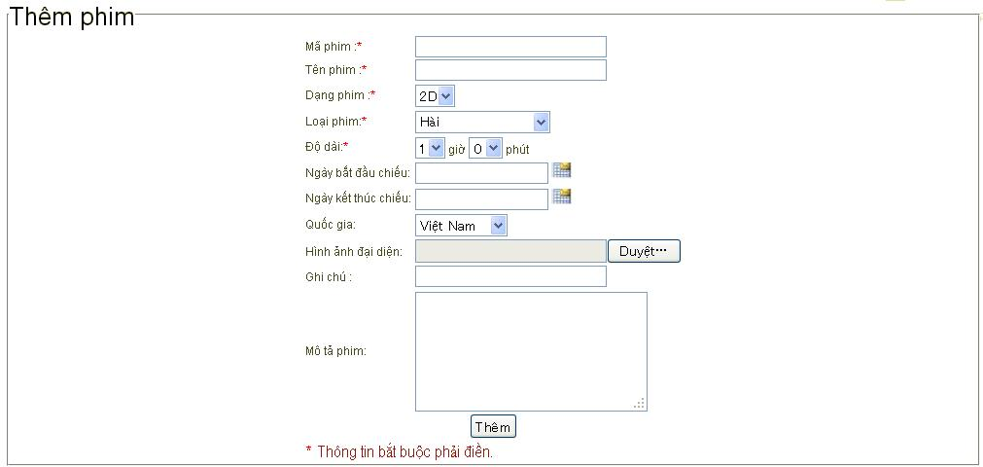

 | Lỗi
 | STT testcase | Mô tả testcase |  | Mô tả lỗi
 | 21 | Check validate dữ liệu nhập vào |  | Nhập hơn 10 ký tự vẫn insert vào được csdl
 | 22 | Check validate dữ liệu nhập vào |  | Nhập ký tự khác ngoài chữ cái và số vẫn được.
 | 23 | Check chức năng thêm phim |  | Nhập trùng mã phim không insert được vào database nhưng không hiện ra thông báo.
 | 24 | Check chức năng thêm phim |  | Nhập trùng tên phim vẫn insert được vào database và không hiện ra thông báo .
 | 25 | Check chức năng thêm phim |  | Thêm phim xong nhưng không quay tự động chuyển về trang Quản lý phim.
 |  | Check chức năng thêm phim |  | Lỗi resultset bị đóng.

 | tên | số testcase | số lỗi
 | thêm phim

Quản lý phim
Màn hình | Điều kiện tiên quyết | Mô tả test case | Loại test case | Đầu vào | Kết quả mong đợi

Quản lý phim | Admin sử dụng chuột click vào mục Quản lý phim trên thanh menu. | Mở được màn hình Quản lý phim. | Black-box | 1.Click vào mục Quản lý phim trên thanh menu. | Mở được màn hình Quản lý phim.
Quản lý phim | Admin sử dụng chuột click vào mục Quản lý phim trên thanh menu. | Màn hình Quản lý phim phải có chữ Quản lý phim in đậm, màu đen. Cỡ chữ h2. | Black-box | 1.Click vào mục Quản lý phim trên thanh menu. | Màn hình Quản lý phim có chữ Quản lý phim in đậm, màu đen, cỡ chữ h2.
Quản lý phim | Admin sử dụng chuột click vào mục Quản lý phim trên thanh menu. | Màn hình Quản lý phim phải có một textbox nằm bên phải, ngang hàng và cách chữ Quản lý phim một đoạn. Bên phải textbox phải có một nút Tìm kiếm. | Black-box | 1.Click vào mục Quản lý phim trên thanh menu. | Màn hình Quản lý phim có một textbox nằm bên phải, ngang hàng và cách chữ Quản lý phim một đoạn. Bên phải textbox phải có một nút Tìm kiếm.
Quản lý phim | Admin sử dụng chuột click vào mục Quản lý phim trên thanh menu. | Màn hình Quản lý phim phải có một bảng gồm các cột lần lượt theo thứ tự sau : Mã phim, Tên phim, Dạng Phim, Loại Phim, Độ dài giờ, Độ dài phút, Quốc gia, Ngày bắt đầu chiếu, Ngày kết thúc chiếu, Hình ảnh đại diện, Ghi chú, Mô tả phim được canh giữa. Cột cuối cùng của bảng không đặt tên, dùng để đặt link xoá. | Black-box | 1.Click vào mục Quản lý phim trên thanh menu. | Màn hình Quản lý phim có một bảng gồm các cột lần lượt theo thứ tự sau : Mã phim, Tên phim, Dạng Phim, Loại Phim, Độ dài giờ, Độ dài phút, Quốc gia, Ngày bắt đầu chiếu, Ngày kết thúc chiếu, Hình ảnh đại diện, Ghi chú, Mô tả phim được canh giữa. Cột cuối cùng của bảng không đặt tên, dùng để đặt link xoá.
Quản lý phim | Admin sử dụng chuột click vào mục Quản lý phim trên thanh menu. | Màn hình Quản lý phim phải có nút Thêm phim đặt ở cuối bảng Quản lý phim. | Black-box | 5.Click vào mục Quản lý phim trên thanh menu. | Màn hình Quản lý phim có nút Thêm phim đặt ở cuối bảng Quản lý phim.
Quản lý phim | Admin sử dụng chuột click vào mục Quản lý phim trên thanh menu. | Màn hình Quản lý phim phải có nút Cập nhật đặt cuối bảng Quản lý phim và bên phải nút Thêm phim. | Black-box | 1.Click vào mục Quản lý phim trên thanh menu. | Màn hình Quản lý phim có nút Cập nhật đặt cuối bảng Quản lý phim và bên phải nút Thêm phim.
Quản lý phim | Admin sử dụng chuột click vào mục Quản lý phim trên thanh menu. | Check validate dữ liệu nhập vào. | Black-box | 1.Click vào mục Quản lý phim trên thanh menu. 2. Nhập dữ liệu vào textbox bên cạnh nút Tìm kiếm 3.Nhấn nút Tìm kiếm. | Màn hình Quản lý phim đưa ra bảng hiển thị thông tin phim admin muốn tìm.
Quản lý phim | Admin sử dụng chuột click vào mục Quản lý phim trên thanh menu. | Check chức năng Quản lý phim. | Black-box | 1.Click vào mục Quản lý phim trên thanh menu. 2. Click vào nút Thêm phim. | Từ màn hình Quản lý phim, sau khi click vào nút Thêm phim, hệ thống sẽ chuyển sang trang Thêm phim.
Quản lý phim | Admin sử dụng chuột click vào mục Quản lý phim trên thanh menu. | Check chức năng Quản lý phim. | Black-box | 1.Click vào mục Quản lý phim trên thanh menu. 2.Sửa dữ liệu bất kì trong bảng Quản lý phim. 3.Click vào nút Cập nhật. | Màn hình Quản lý phim tự động cập nhật dữ liệu và load lại trang Quản lý phim.
Quản lý phim | Admin sử dụng chuột click vào mục Quản lý phim trên thanh menu. | Check chức năng Quản lý phim. | Black-box | 1.Click vào mục Quản lý phim trên thanh menu. 2. Click vào link xoá. | Màn hình Quản lý phim hiện ra thông báo "Bạn có chắc chắn xoá không?"
Quản lý phim | Admin sử dụng chuột click vào link Xoá | Check chức năng thông báo. | Black-box | 1.Click vào mục Quản lý phim trên thanh menu. 2. Click vào link xoá. | Màn hình Quản lý phim hiện ra thông báo "Bạn có chắc chắn xoá không?" có 2 nút OK và Huỷ bỏ. Nếu đồng ý xoá sẽ click nút OK. Nếu không thì click nút Huỷ bỏ.

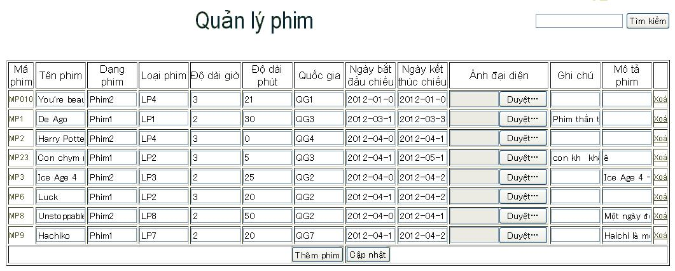

Lỗi
STT testcase | Mô tả test case |  | Mô tả lỗi
13 | Check chức năng Quản lý phim |  | Không thể cập nhật dữ liệu. Sau khi nhấn nút Cập nhật sẽ load lại trang Quản lý phim nhưng bị lỗi .

Quản lý thành viên
Màn hình | Điều kiện tiên quyết | Mô tả test case | Loại test case | Đầu vào | Kết quả mong đợi
Quản lý thành viên | Admin sử dụng chuột click vào mục Thành viên trên thanh menu. | Mở được màn hình Quản lý thành viên. | Black-box | 1.Click vào mục Thành viên trên thanh menu. | Mở được màn hình Quản lý thành viên.
Quản lý thành viên | Admin sử dụng chuột click vào mục Thành viên trên thanh menu. | Màn hình Quản lý thành viên phải có chữ Quản lý thành viên màu đen, in đậm, cỡ chữ h2. | Black-box | 1.Click vào mục Thành viên trên thanh menu. | Màn hình Quản lý thành viên có chữ Quản lý thành viên màu đen, in đậm, cỡ chữ h2.
Quản lý thành viên | Admin sử dụng chuột click vào mục Thành viên trên thanh menu. | Màn hình Quản lý thành viên phải có một textbox nằm bên phải, ngang hàng và cách chữ Quản lý phim một đoạn. Bên phải textbox phải có một nút Tìm kiếm. | Black-box | 1.Click vào mục Thành viên trên thanh menu. | Màn hình Quản lý thành viên có một textbox nằm bên phải, ngang hàng và cách chữ Quản lý phim một đoạn. Bên phải textbox có một nút Tìm kiếm.
Quản lý thành viên | Admin sử dụng chuột click vào mục Thành viên trên thanh menu. | Màn hình Quản lý thành viên phải có một bảng gồm các cột lần lượt theo thứ tự sau: Tên đăng nhập, Họ tên,Ngày sinh, Địa chỉ, Mật khẩu, Số điện thoại, Email, Giới tính, và cột để trống. Cột cuối cùng của bảng không đặt tên, dùng để đặt link khoá, link mở dưới link khoá và link xoá dưới link mở. | Black-box | 1.Click vào mục Thành viên trên thanh menu. | Màn hình Quản lý thành viên có một bảng gồm các cột lần lượt theo thứ tự sau: Tên đăng nhập, Họ tên, Ngày sinh, Địa chỉ, Mật khẩu,Số điện thoại, Email, Giới tính, và cột để trống. Cột cuối cùng của bảng không đặt tên, dùng để đặt link khoá, link mở dưới link khoá và link xoá dưới link mở.
Quản lý thành viên | Admin sử dụng chuột click vào mục Thành viên trên thanh menu. | Màn hình Quản lý thành viên phải có dòng chữ màu đen Tổng số thành viên nằm ở cuối bảng, bên cạnh phải có dấu ":"cách Tổng số thành viên một khoảng trắng, bên cạnh dấu ":" là chữ số màu đỏ.. | Black-box | 1.Click vào mục Thành viên trên thanh menu. | Màn hình Quản lý thành viên có dòng chữ màu đen Tổng số thành viên nằm ở cuối bảng, bên cạnh có dấu ":" cách Tổng số thành viên một khoảng trắng, bên cạnh dấu ":" là chữ số màu đỏ.
Quản lý thành viên | Admin sử dụng chuột click vào mục Thành viên trên thanh menu. | Check validate dữ liệu nhập vào. | Black-box | 1.Click vào mục Thành viên trên thanh menu. 2.Nhập dữ liệu vào textbox bên cạnh nút Tìm kiếm. 3.Click vào nút Tìm kiếm. | Màn hình Quản lý thành viên đưa ra bảng hiển thị thông tin thành viên admin muốn tìm.
Quản lý thành viên | Admin sử dụng chuột click vào mục Thành viên trên thanh menu. | Check chức năng Quản lý thành viên. | Black-box | 1.Click vào mục Thành viên trên thanh menu. 2.Click vào link khoá. | Màn hình Quản lý thành viên đưa ra thông báo "Bạn có chắc chắn muốn khoá quyền không?"
Quản lý thành viên | Admin sử dụng chuột click vào mục Thành viên trên thanh menu. | Check chức năng Quản lý thành viên. | Black-box | 1.Click vào mục Thành viên trên thanh menu. 2.Click vào link mở. | Màn hình Quản lý thành viên đưa ra thông báo "Bạn có chắc chắn muốn mở quyền không?"
Quản lý thành viên | Admin sử dụng chuột click vào mục Thành viên trên thanh menu. | Check chức năng Quản lý thành viên. | Black-box | 1.Click vào mục Thành viên trên thanh menu. 2.Click vào link xoá. | Màn hình Quản lý thành viên đưa ra thông báo "Bạn có chắc chắn muốn xoá không?"
Quản lý thành viên | Admin sử dụng chuột click vào link Xoá | Check chức năng thông báo. | Black-box | 1.Click vào mục Thành viên trên thanh menu. 2.Click vào link xoá. | Màn hình Quản lý thành viên đưa ra thông báo "Bạn có chắc chắn muốn xoá không?"có nút OK và Huỷ bỏ. Nếu đồng ý xoá sẽ click nút OK. Nếu không thì click nút Huỷ bỏ.

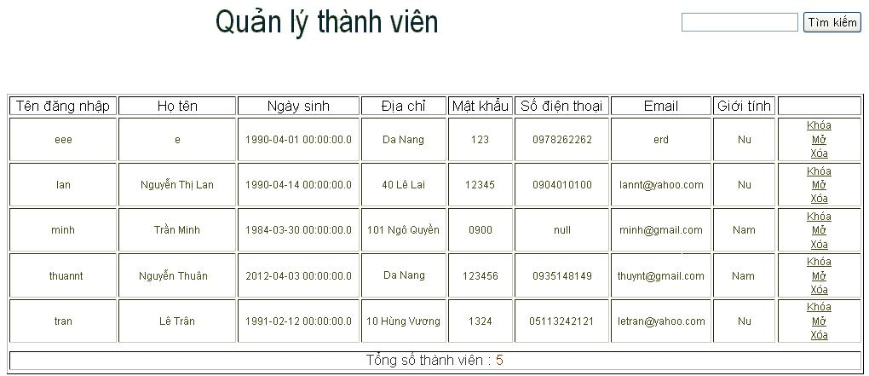

Lỗi
STT testcase | Mô tả testcase |  | Mô tả lỗi
9 | Check validate dữ liệu nhập vào |  | Sau khi nhập dữ liệu và click nút Tìm kiếm, thông tin thành viên muốn tìm vẫn hiển thị trong bảng,nhưng bảng lại nằm dưới footer. Tìm kiếm theo Họ tên không được.
10 | Check chức năng Quản lý thành viên |  | Chưa làm chức năng khoá.
11 | Check chức năng Quản lý thành viên |  | Chưa làm chức năng mở.

Trang chủ
Màn hình | Điều kiện tiên quyết | Mô tả test case | Loại test case | Đầu vào | Kết quả mong đợi
Trang chủ | Admin gọi Trangchu.jsp | Mở được màn hình Trang chủ. | Black-box | 1.Gọi Trangchu.jsp | Mở được màn hình Trang chủ.
Trang chủ | Admin gọi Trangchu.jsp | Màn hình Trang chủ phải có hình ảnh phim với 1 link ẩn chuyển sang trang Chi tiết phim, hình ảnh có chiều rộng là 240px và chiều cao là 320px. | Black-box | 1.Gọi Trangchu.jsp | Màn hình Trang chủ có hình ảnh phim với 1 link ẩn chuyển sang trang Chi tiết phim, hình ảnh có chiều rộng là 240px và chiều cao là 320px.
Trang chủ | Admin gọi Trangchu.jsp | Màn hình Trang chủ phải có cột hiển thị Tên phim với chữ màu đen, in đậm, cỡ chữ là 5, Mô tả phim dưới Tên phim và một nút Xem lịch chiếu có chữ in đậm, nền xanh da trời đặt dưới Mô tả phim. Cột này nằm bên phải cột hình ảnh phim. | Black-box | 1.Gọi Trangchu.jsp | Màn hình Trang chủ có cột hiển thị Tên phim với chữ màu đen, in đậm, cỡ chữ là 5, Mô tả phim dưới Tên phim và một nút Xem lịch chiếu có chữ in đậm, nền xanh da trời, đặt dưới Mô tả phim. Cột này nằm bên phải cột hình ảnh phim.
Trang chủ | Admin gọi Trangchu.jsp | Màn hình Trang chủ phải có phân trang đặt ở góc phải cuối màn hình. | Black-box | 1.Gọi Trangchu.jsp | Màn hình Trang chủ có phân trang đặt ở góc phải cuối màn hình.
Trang chủ | Admin gọi Trangchu.jsp | Check chức năng Trang chủ. | Black-box | 1.Gọi Trangchu.jsp 2.Click vào số 2 hoặc 3 ở góc phải cuối màn hình. | Màn hình Trang chủ tự động chuyển đến hiển thị phim ở trang sau.
Trang chủ | Admin gọi Trangchu.jsp | Check chức năng Trang chủ. | Black-box | 1.Gọi Trangchu.jsp 2.Click vào hình ảnh phim. | Từ màn hình Trang chủ sẽ chuyển sang trang Chi tiết phim của hình ảnh phim ta vừa click vào.
 | Admin gọi Trangchu.jsp | Check chức năng Trang chủ. | Black-box | 1.Gọi Trangchu.jsp 3.Click vào nút Xem lịch chiếu. | Từ màn hình Trang chủ sẽ chuyển sang trang Chi tiết lịch chiếu của phim ta đã chọn.

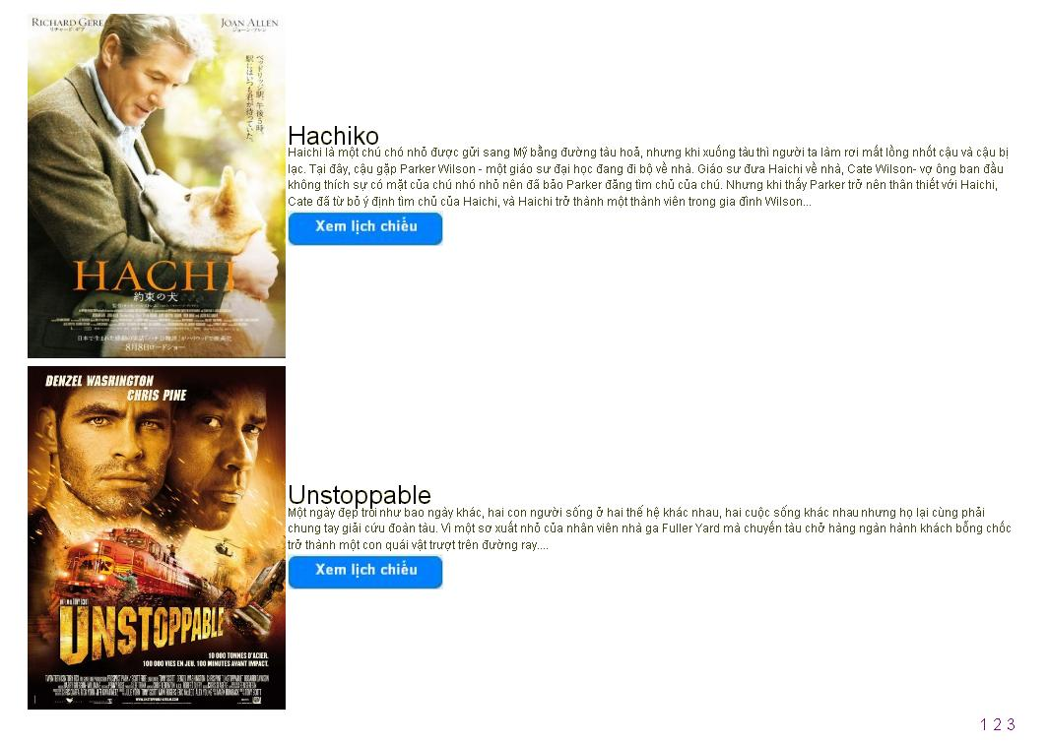

Lỗi

STT testcase |  | Mô tả testcase | Mô tả lỗi
7 |  | Check chức năng Trang chủ | Khi chuyển đến trang sau vẫn hiển thị phim cuối cùng ở trang trước đó.

Chi tiết phim
Màn hình | Điều kiện tiên quyết | Mô tả test case | Loại test case | Đầu vào | Kết quả mong đợi
Chi tiết phim | User dùng chuột click vào hình ảnh phim tại Trang chủ | Mở được màn hình Chi tiết phim. | Black-box | 1.Mở được màn hình Trang chủ. 2.Click vào hình ảnh phim. | Mở được màn hình Chi tiết phim.
Chi tiết phim | User click vào hình ảnh phim tại Trang chủ | Màn hình Chi tiết phim phải có cột hình ảnh của phim, cao 450px và rộng 320px. | Black-box | 1.Mở được màn hình Trang chủ. 2.Click vào hình ảnh phim. | Màn hình Chi tiết phim có cột hình ảnh của phim, cao 450px và rộng 320px.
Chi tiết phim | User click vào hình ảnh phim tại Trang chủ | Màn hình Chi tiết phim phải có một cột nằm bên phải cột hình ảnh, gồm thông tin của phim lần lượt là Tên phim, tiếp theo là Dạng phim bên cạnh có dấu ":".Loại phim bên cạnh có dấu ":", Quốc gia bên cạnh có dấu ":"cách chữ Quốc gia một khoảng trắng, Độ dài bên cạnh có dấu ":" cách chữ Độ dài một khoảng trắng và Mô tả phim bên cạnh có dấu ":"cách chữ Mô tả phim một khoảng trắng bên cạnh có dấu ":" cách chữ Mã phim một khoảng trắng. Trong đó, Tên phim phải in đậm , cỡ chữ 5. | Black-box | 1.Mở được màn hình Trang chủ. 2.Click vào hình ảnh phim. | Màn hình Chi tiết phim có một cột nằm bên phải cột hình ảnh, gồm thông tin của phim lần lượt là Tên phim, tiếp theo là Dạng phim bên cạnh có dấu ":".Loại phim bên cạnh có dấu ":", Quốc gia bên cạnh có dấu ":"cách chữ Quốc gia một khoảng trắng, Độ dài bên cạnh có dấu ":" cách chữ Độ dài một khoảng trắng và Mô tả phim bên cạnh có dấu ":"cách chữ Mô tả phim một khoảng trắng bên cạnh có dấu ":" cách chữ Mã phim một khoảng trắng. Trong đó, Tên phim in đậm , cỡ chữ 5.
Chi tiết phim | User click vào hình ảnh phim tại Trang chủ | Màn hình Chi tiết phim phải có link Đặt vé chuyển đến trang Chi tiết lịch chiếu nằm dưới Mô tả phim. | Black-box | 1.Mở được màn hình Trang chủ. 2.Click vào hình ảnh phim. | Màn hình Chi tiết phim có link Đặt vé chuyển đến trang Chi tiết lịch chiếu nằm dưới Mô tả phim.
Chi tiết phim | User click vào hình ảnh phim tại Trang chủ | Màn hình Chi tiết phim phải có dòng chữ "Bạn phải đăng nhập để bình luận" màu đỏ, đặt dưới và canh chính giữa hình ảnh phim. | Black-box | 1.Mở được màn hình Trang chủ. 2.Click vào hình ảnh phim. | Màn hình Chi tiết phim có dòng chữ "Bạn phải đăng nhập để bình luận" màu đỏ, đặt dưới và canh chính giữa hình ảnh phim.
Chi tiết phim | User click vào hình ảnh phim tại Trang chủ | Màn hình Chi tiết phim phải có một textbox rộng 415px và rộng 79px đặt ngay dưới và canh chính giữa dòng chữ "Bạng phải đăng nhập để bình luận. " Ở phía dưới textbox phải có một nút Bình luận canh chính giữa so với textbox. | Black-box | 1.Mở được màn hình Trang chủ. 2.Click vào hình ảnh phim. | Màn hình Chi tiết phim có một textbox rộng 415px và rộng 79px đặt ngay dưới và canh chính giữa dòng chữ "Bạng phải đăng nhập để bình luận. " Ở phía dưới textbox có một nút Bình luận canh chính giữa so với textbox.
Chi tiết phim | User click vào hình ảnh phim tại Trang chủ | Màn hình Chi tiết phim phải có một đường kẻ nằm ngang nằm ngay dưới nút Bình luận. | Black-box | 1.Mở được màn hình Trang chủ. 2.Click vào hình ảnh phim. | Màn hình Chi tiết phim phải có một đường kẻ nằm ngang nằm ngay dưới nút Bình luận.
Chi tiết phim | User click vào hình ảnh phim tại Trang chủ | Check validate dữ liệu nhập vào. | Black-box | 1.Mở được màn hình Trang chủ. 2.Click vào hình ảnh phim. 3.Click vào nút Bình luận. | Màn hình Chi tiết phim hiện ra thông báo "Bạn chưa nhập bình luận."
Chi tiết phim | User click vào hình ảnh phim tại Trang chủ | Check chức năng Chi tiết phim. | Black-box | 1.Mở được màn hình Trang chủ. 2.Click vào hình ảnh phim. 3.Click vào link Đặt vé. | Từ màn hình Chi tiết phim , hệ thống sẽ tự động chuyển đến trang Chi tiết lịch chiếu.
Chi tiết phim | User click vào hình ảnh phim tại Trang chủ | Check chức năng Chi tiết phim. | Black-box | 1.Mở được màn hình Trang chủ. 2.Click vào hình ảnh phim. 3.Nhập bình luận vào textbox 4.Click nút Bình luận | Lời bình được insert vào database, đồng thời hệ thống load lại trang Chi tiết phim, và lời bình hiển thị ở dưới dòng kẻ ngang.

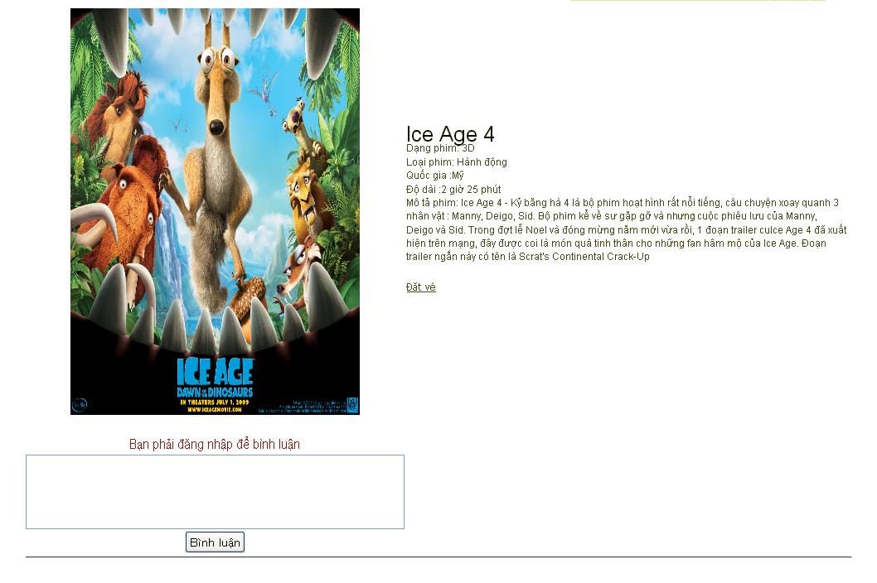

Lỗi
STT testcase | Mô tả testcase | Mô tả lỗi
12 | Check chức năng Chi tiết phim. | Sau khi nhập lời bình và click nút Bình luận , bình luận không đc insert vào database và không hiển thị được trên trang Chi tiết phim.
5 | Màn hình Chi tiết phim phải có một cột nằm bên phải cột hình ảnh, gồm thông tin của phim lần lượt là Tên phim, tiếp theo là Dạng phim bên cạnh có dấu ":".Loại phim bên cạnh có dấu ":", Quốc gia bên cạnh có dấu ":"cách chữ Quốc gia một khoảng trắng, Độ dài bên cạnh có dấu ":" cách chữ Độ dài một khoảng trắng và Mô tả phim bên cạnh có dấu ":"cách chữ Mô tả phim một khoảng trắng bên cạnh có dấu ":" cách chữ Mã phim một khoảng trắng. Trong đó, Tên phim phải in đậm , cỡ chữ 5. | Dấu ":" ở Dạng phim, Loại phim, Mô tả phim không cách một khoảng trống. Cuối đoạn mô tả phim chưa có dấu .

Chi tiết lịch chiếu phim
Màn hình | Điều kiện tiên quyết | Mô tả test case | Loại test case | Đầu vào | Kết quả mong đợi
Chi tiết lịch chiếu | User dùng chuột click vào link Đặt vé trên trang Chi tiết phim. | Mở được màn hình Chi tiết lịch chiếu | Black-box | 1.Mở được trang Chi tiết phim. 2.Click vào link Đặt vé. | Mở được trang Chi tiết lịchchiếu.
Chi tiết lịch chiếu | User dùng chuột click vào link Đặt vé trên trang Chi tiết phim. | Màn hình Chi tiết phim phải có cột hình ảnh của phim, cao 450px và rộng 320px. | Black-box | 1.Mở được trang Chi tiết phim. 3.Click vào link Đặt vé. | Màn hình Chi tiết lịch chiếu có cột hình ảnh của phim, cao 450px và rộng 320px.
Chi tiết lịch chiếu | User dùng chuột click vào link Đặt vé trên trang Chi tiết phim. | Màn hình Chi tiết lịch chiếu phải có một cột nằm bên phải cột hình ảnh, gồm thông tin của phim lần lượt là Tên phim, tiếp theo là Dạng phim bên cạnh có dấu ":". Loại phim bên cạnh có dấu ":", Quốc gia bên cạnh có dấu ":"cách chữ Quốc gia một khoảng trắng, Độ dài bên cạnh có dấu ":" cách chữ Độ dài một khoảng trắng và Mô tả phim bên cạnh có dấu ":" cách chữ Mô tả phim một khoảng trắng bên cạnh có dấu ":" cách chữ Mã phim một khoảng trắng. Trong đó, Tên phim phải in đậm , cỡ chữ 5. | Black-box | 1.Mở được trang Chi tiết phim. 2.Click vào link Đặt vé. | Màn hình Chi tiết lịch chiếu phải có một cột nằm bên phải cột hình ảnh, gồm thông tin của phim lần lượt là Tên phim, tiếp theo là Dạng phim bên cạnh có dấu ":".Loại phim bên cạnh có dấu ":", Quốc gia bên cạnh có dấu ":"cách chữ Quốc gia một khoảng trắng, Độ dài bên cạnh có dấu ":" cách chữ Độ dài một khoảng trắng và Mô tả phim bên cạnh có dấu ":"cách chữ Mô tả phim một khoảng trắng bên cạnh có dấu ":" cách chữ Mã phim một khoảng trắng. Trong đó, Tên phim phải in đậm , cỡ chữ 5.
Chi tiết lịch chiếu | User dùng chuột click vào link Đặt vé trên trang Chi tiết phim. | Màn hình Chi tiết lịch chiếu phải có một fieldset Chọn xuất chiếu bên phải thông tin phim. Trong đó, có ngày chiếu phải định dạng theo kiểu năm-tháng-ngày. Các xuất chiếu phải nằm ngay dưới ngày chiếu là các link chuyển qua trang Đặt vé. | Black-box | 1.Mở được trang Chi tiết phim. 2.Click vào link Đặt vé. | Màn hình Chi tiết lịch chiếu có một fieldset Chọn xuất chiếu bên phải thông tin phim. Trong đó, có ngày chiếu định dạng theo kiểu năm-tháng-ngày. Các xuất chiếu nằm ngay dưới ngày chiếu là các link chuyển qua trang Đặt vé.
Chi tiết lịch chiếu | User dùng chuột click vào link Đặt vé trên trang Chi tiết phim. | Màn hình Chi tiết lịch chiếu phải có dòng chữ màu đỏ "Quý khách vui lòng click vào xuất chiếu để đặt vé." nằm ngay dưới cột thông tin phim. | Black-box | 1.Mở được trang Chi tiết phim. 2.Click vào link Đặt vé. | Màn hình Chi tiết lịch chiếu có dòng chữ màu đỏ "Quý khách vui lòng click vào xuất chiếu để đặt vé." nằm ngay dưới cột thông tin phim.
Chi tiết lịch chiếu | User dùng chuột click vào link Đặt vé trên trang Chi tiết phim. | Check chức năng Chi tiết lịch chiếu phim. | Black-box | 1.Mở được trang Chi tiết phim. 2.Click vào link Đặt vé. 3.Click vào giờ chiếu. | Từ màn hình Chi tiết lịch chiếu phim, hệ thống sẽ tự động chuyển đến trang Đặt vé theo xuất chiếu của phim đã chọn.
Chi tiết lịch chiếu
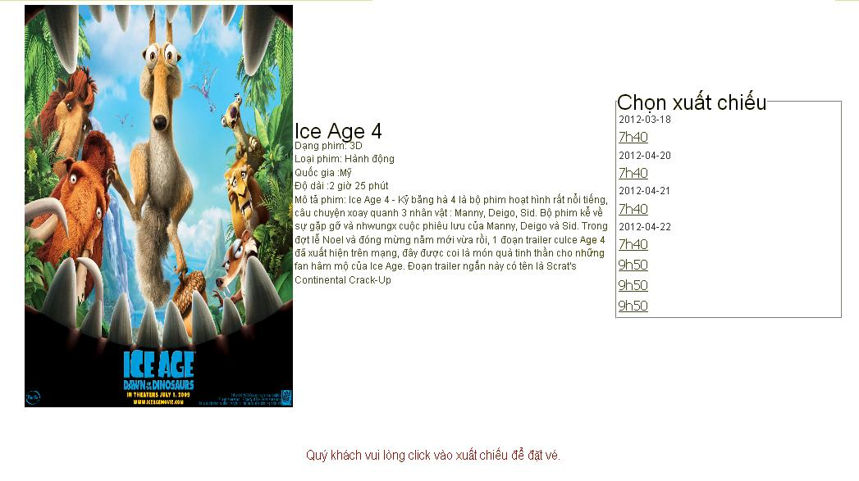
Chi tiết lịch chiếu

Lỗi
STT testcase | Mô tả testcase | Mô tả lỗi
5 | Màn hình Chi tiết lịch chiếu phải có một cột nằm bên phải cột hình ảnh, gồm thông tin của phim lần lượt là Tên phim, tiếp theo là Dạng phim bên cạnh có dấu ":". Loại phim bên cạnh có dấu ":", Quốc gia bên cạnh có dấu ":"cách chữ Quốc gia một khoảng trắng, Độ dài bên cạnh có dấu ":" cách chữ Độ dài một khoảng trắng và Mô tả phim bên cạnh có dấu ":"cách chữ Mô tả phim một khoảng trắng bên cạnh có dấu ":" cách chữ Mã phim một khoảng trắng. Trong đó, Tên phim phải in đậm , cỡ chữ 5. | Dấu ":" ở Dạng phim, Loại phim, Mô tả phim không cách một khoảng trống. Cuối đoạn mô tả phim chưa có dấu .

Thắc mắc
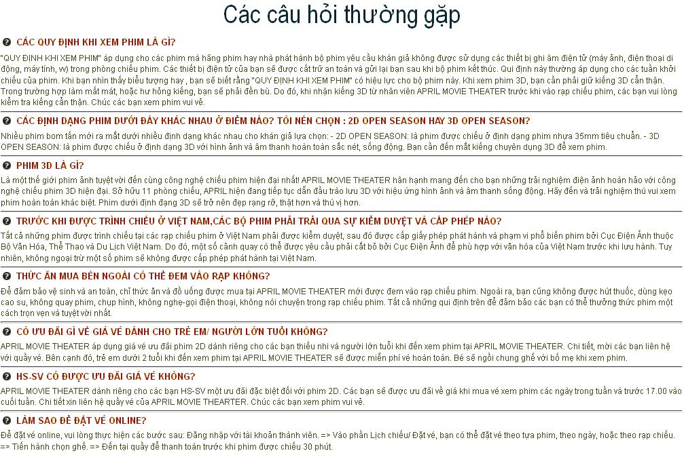
Màn hình | Điều kiện tiên quyết | Mô tả test case | Loại test case | Đầu vào | Kết quả mong đợi
F.A.Q | User dùng chuột click vào mục F.A.Q trên thanh menu. | Mở được màn hình F.A.Q | Black-box | 1. Click vào mục F.A.Q trên thanh menu. | Mở được màn hình F.A.Q
F.A.Q | User dùng chuột click vào mục F.A.Q trên thanh menu. | Màn hình F.A.Q phải có dòng chữ "Các câu hỏi thường gặp" in đậm, màu đen. Cỡ chữ phải là 35px/38px, và phải được canh giữa màn hình F.A.Q | Black-box | 1. Click vào mục F.A.Q trên thanh menu. | Màn hình F.A.Q có dòng chữ "Các câu hỏi thường gặp" in đậm, màu đen. Cỡ chữ là 35px/38px, và được canh giữa màn hình F.A.Q
F.A.Q | User dùng chuột click vào mục F.A.Q trên thanh menu. | Màn hình F.A.Q phải có icon hình tròn màu đen, bên trong có dấu "?"màu trắng, đặt đầu dòng cách một khoảng trắng có dòng chữ màu đỏ, in đậm, cỡ chữ 12px là câu hỏi. Dưới câu hỏi là câu trả lời màu đen, cỡ chữ 11px. Các icon và câu hỏi được đặt dưới dòng chữ "Các câu hỏi thường gặp". Giữa các câu trả lời của câu trước và câu hỏi của câu sau phải cách nhau bởi một đường kẻ ngang màu đen. | Black-box | 1. Click vào mục F.A.Q trên thanh menu. | Màn hình F.A.Q có icon hình tròn màu đen, bên trong có dấu "?"màu trắng, đặt đầu dòng cách một khoảng trắng có dòng chữ màu đỏ, in đậm, cỡ chữ 12px là câu hỏi. Dưới câu hỏi là câu trả lời màu đen, cỡ chữ 11px. Các icon và câu hỏi được đặt dưới dòng chữ"Các câu hỏi thường gặp". Giữa các câu trả lời của câu trước và câu hỏi của câu sau phải cách nhau bởi một đường kẻ ngang màu đen.

Phim đang chiếu
Màn hình | Điều kiện tiên quyết | Mô tả test case | Loại test case | Đầu vào | Kết quả mong đợi
Phim đang chiếu | User dùng chuột click vào mục phim đang chiếu trên thanh menu. | Mở được màn hình Phim đang chiếu | Black-box | 1.Mở được màn hình Trang chủ 2.Click vào mục Phim đang chiếu trên thanh menu. | Mở được màn hình Phim đang chiếu.
Phim đang chiếu | User dùng chuột click vào mục phim đang chiếu trên thanh menu. | Màn hình Phim đang chiếu phải có cột hình ảnh cao 320px, rộng 240px, nằm bên trái màn hình Phim đang chiếu. | Black-box | 1.Mở được màn hình Trang chủ 2.Click vào mục Phim đang chiếu trên thanh menu. | Màn hình Phim đang chiếu có cột hình ảnh cao 320px, rộng 240px, nằm bên trái màn hình Phim đang chiếu.
Phim đang chiếu | User dùng chuột click vào mục phim đang chiếu trên thanh menu. | Màn hình Phim đang chiếu phải có cột hiển thị Tên phim với chữ màu đen, in đậm, cỡ chữ là 5, Mô tả phim phải nằm dưới Tên phim và một nút Đặt vé có chữ màu trắng in đậm, nền xanh da trời đặt dưới Mô tả phim. Cột này nằm bên phải cột hình ảnh phim. | Black-box | 1.Mở được màn hình Trang chủ 2.Click vào mục Phim đang chiếu trên thanh menu. | Màn hình Phim đang chiếu có cột hiển thị Tên phim với chữ màu đen, in đậm, cỡ chữ là 5, Mô tả phim nằm dưới Tên phim và một nút Đặt vé có chữ màu trắng in đậm, nền xanh da trời đặt dưới Mô tả phim. Cột này nằm bên phải cột hình ảnh phim.
Phim đang chiếu | User dùng chuột click vào mục phim đang chiếu trên thanh menu. | Màn hình Phim đang chiếu phải có một fieldset Tìm kiếm, cỡ chữ 5, màu đen, in đậm. Trong fieldset phải có trường Dạng phim bên cạnh có dấu ":" cách một khoảng trắng có một combobox, trường Thể loại dưới trường Dạng phim, bên cạnh có dấu ":" cách một khoảng trắng có một combobox,trường Quốc gia dưới trường Thể loại, bên cạnh có dấu ":" cách một khoảng trắng có một combobox, trường Ngày chiếu dưới trường Quốc gia, bên cạnh có dấu ":" cách một khoảng trắng có ba combobox liền kề nhau,trường Giá vé dưới trường Quốc gia, bên cạnh có dấu ":" cách một khoảng trắng có một textbox, cách textbox một khoảng ngang hàng, có dòng "000vnd". Màn hình Phim đang chiếu có một nút Tìm kiếm nằm dưới Tên phim. | Black-box | 1.Mở được màn hình Trang chủ 2.Click vào mục Phim đang chiếu trên thanh menu. | Màn hình Phim đang chiếu có một fieldset Tìm kiếm, cỡ chữ 5, màu đen, in đậm. Trong fieldset có trường Dạng phim bên cạnh có dấu ":"cách một khoảng trắng có một combobox, trường Thể loại dưới trường Dạng phim, bên cạnh có dấu ":"cách một khoảng trắng có một combobox, trường Quốc gia dưới trường Thể loại, bên cạnh có dấu ":"cách một khoảng trắng có một combobox, trường Ngày chiếu dưới trường Quốc gia, bên cạnh có dấu ":"cách một khoảng trắng có ba combobox liền kề nhau,trường Giá vé dưới trường Quốc gia, bên cạnh có dấu ":" cách một khoảng trắng có một textbox, cách textbox một khoảng ngang hàng, có dòng "000vnd". Màn hình Phim đang chiếu có một nút Tìm kiếm nằm dưới Tên phim.
Phim đang chiếu | User dùng chuột click vào mục phim đang chiếu trên thanh menu. | Màn hình Phim đang chiếu phải có phân trang đặt ở góc phải cuối màn hình. | Black-box | 1.Mở được màn hình Trang chủ 2.Click vào mục Phim đang chiếu trên thanh menu. | Màn hình Phim đang chiếu có phân trang đặt ở góc phải cuối màn hình.
Phim đang chiếu | User dùng chuột click vào mục phim đang chiếu trên thanh menu. | Check validate dữ liệu nhập vào | Black-box | 1.Mở được màn hình Trang chủ 2.Click vào mục Phim đang chiếu trên thanh menu. 3.Click vào combobox. 4.Click vào nút Tìm kiếm. | Màn hình Phim đang chiếu đưa ra kết quả tìm kiếm.
Phim đang chiếu | User dùng chuột click vào mục phim đang chiếu trên thanh menu. | Check validate dữ liệu nhập vào | Black-box | 1.Mở được màn hình Trang chủ 2.Click vào mục Phim đang chiếu trên thanh menu. 3.Nhập dữ liệu vào textbox. 4.Click vào nút Tìm kiếm. | Màn hình Phim đang chiếu đưa ra kết quả tìm kiếm.
Phim đang chiếu | User dùng chuột click vào mục phim đang chiếu trên thanh menu. | Check chức năng Phim đang chiếu | Black-box | 1.Mở được màn hình Trang chủ 2.Click vào mục Phim đang chiếu trên thanh menu. 3.Click vào hình ảnh phim. | Từ màn hình Phim đang chiếu, hệ thống sẽ chuyển đến màn hình Chi tiết phim.
Phim đang chiếu | User dùng chuột click vào mục phim đang chiếu trên thanh menu. | Check chức năng Phim đang chiếu | Black-box | 1.Mở được màn hình Trang chủ 2.Click vào mục Phim đang chiếu trên thanh menu 3.Click vào nút Đặt vé. | Từ màn hình Phim đang chiếu, hệ thống sẽ chuyển đến màn hình chi tiết lịch chiếu phim.
 | User dùng chuột click vào mục phim đang chiếu trên thanh menu. | Check chức năng Phim đang chiếu | Black-box | 1.Mở được màn hình Trang chủ 2.Click vào mục Phim đang chiếu trên thanh menu. 2.Click vào số 2 hoặc 3 ở góc phải cuối màn hình. | Màn hình Phim đang chiếu tự động chuyển đến hiển thị phim ở trang sau.

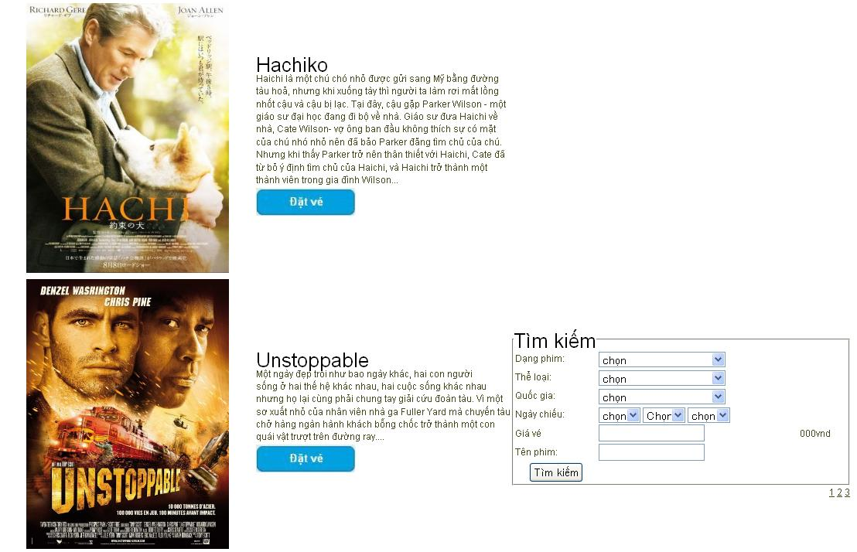

 | Lỗi
 | STT testcase | Mô tả testcase | Mô tả lỗi
 | 6 |  | Giá vé thiếu dấu ":"
 | 8 | Check validate dữ liệu nhập vào | Click nút Tìm kiếm hiển thị hàng loạt và trùng các phim.
 | 9 | Check validate dữ liệu nhập vào | Click nút Tìm kiếm hiển thị hàng loạt và trùng các phim
 | 12 | Check chức năng Phim đang chiếu | Phim cuối của trang trước, hiển thị ở đầu trang sau.

Phim sắp chiếu
Màn hình | Điều kiện tiên quyết | Mô tả test case | Loại test case | Đầu vào | Kết quả mong đợi
Phim sắp chiếu | User dùng chuột click vào mục phim sắp chiếu trên thanh menu. | Mở được màn hình Phim sắp chiếu | Black-box | 1.Mở được màn hình Trang chủ 2.Click vào mục Phim sắp chiếu trên thanh menu. | Mở được màn hình Phim sắp chiếu.
Phim sắp chiếu | User dùng chuột click vào mục phim sắp chiếu trên thanh menu. | Màn hình Phim sắp chiếu phải có cột hình ảnh cao 320px, rộng 240px, nằm bên trái màn hình Phim đang chiếu. | Black-box | 1.Mở được màn hình Trang chủ 2.Click vào mục Phim sắp chiếu trên thanh menu. | Màn hình Phim sắp chiếu có cột hình ảnh cao 320px, rộng 240px, nằm bên trái màn hình Phim sắp chiếu.
Phim sắp chiếu | User dùng chuột click vào mục phim sắp chiếu trên thanh menu. | Màn hình Phim sắp chiếu phải có cột hiển thị Tên phim với chữ màu đen, in đậm, cỡ chữ là 5, Mô tả phim phải nằm dưới Tên phim và một nút Đặt vé có chữ màu trắng in đậm, nền xanh da trời đặt dưới Mô tả phim. Cột này nằm bên phải cột hình ảnh phim. | Black-box | 1.Mở được màn hình Trang chủ 2.Click vào mục Phim sắp chiếu trên thanh menu. | Màn hình Phim sắp chiếu có cột hiển thị Tên phim với chữ màu đen, in đậm, cỡ chữ là 5, Mô tả phim nằm dưới Tên phim và một nút Đặt vé có chữ màu trắng in đậm, nền xanh da trời đặt dưới Mô tả phim. Cột này nằm bên phải cột hình ảnh phim.
Phim sắp chiếu | User dùng chuột click vào mục phim sắp chiếu trên thanh menu. | Màn hình Phim sắp chiếu phải có một fieldset Tìm kiếm, cỡ chữ 5, màu đen, in đậm. Trong fieldset phải có trường Dạng phim bên cạnh có dấu ":" cách một khoảng trắng có một combobox, trường Thể loại dưới trường Dạng phim, bên cạnh có dấu ":" cách một khoảng trắng có một combobox,trường Quốc gia dưới trường Thể loại, bên cạnh có dấu ":" cách một khoảng trắng có một combobox, trường Ngày chiếu dưới trường Quốc gia, bên cạnh có dấu ":" cách một khoảng trắng có ba combobox liền kề nhau,trường Giá vé dưới trường Quốc gia, bên cạnh có dấu ":" cách một khoảng trắng có một textbox, cách textbox một khoảng ngang hàng, có dòng "000vnd". Màn hình Phim sắp chiếu có một nút Tìm kiếm nằm dưới Tên phim. | Black-box | 1.Mở được màn hình Trang chủ 2.Click vào mục Phim sắp chiếu trên thanh menu. | Màn hình Phim sắp chiếu có một fieldset Tìm kiếm, cỡ chữ 5, màu đen, in đậm. Trong fieldset có trường Dạng phim bên cạnh có dấu ":"cách một khoảng trắng có một combobox, trường Thể loại dưới trường Dạng phim, bên cạnh có dấu ":"cách một khoảng trắng có một combobox, trường Quốc gia dưới trường Thể loại, bên cạnh có dấu ":"cách một khoảng trắng có một combobox, trường Ngày chiếu dưới trường Quốc gia, bên cạnh có dấu ":"cách một khoảng trắng có ba combobox liền kề nhau,trường Giá vé dưới trường Quốc gia, bên cạnh có dấu ":" cách một khoảng trắng có một textbox, cách textbox một khoảng ngang hàng, có dòng "000vnd". Màn hình Phim đang chiếu có một nút Tìm kiếm nằm dưới Tên phim.
Phim đang chiếu | User dùng chuột click vào mục phim sắp chiếu trên thanh menu. | Màn hình Phim sắp chiếu phải có phân trang đặt ở góc phải cuối màn hình. | Black-box | 1.Mở được màn hình Trang chủ 2.Click vào mục Phim sắp chiếu trên thanh menu. | Màn hình Phim sắp chiếu có phân trang đặt ở góc phải cuối màn hình.
Phim đang chiếu | User dùng chuột click vào mục phim sắp chiếu trên thanh menu. | Check validate dữ liệu nhập vào | Black-box | 1.Mở được màn hình Trang chủ 2.Click vào mục Phim sắp chiếu trên thanh menu. 3.Click vào combobox. 4.Click vào nút Tìm kiếm. | Màn hình Phim sắp chiếu đưa ra kết quả tìm kiếm.
Phim đang chiếu | User dùng chuột click vào mục phim sắp chiếu trên thanh menu. | Check validate dữ liệu nhập vào | Black-box | 1.Mở được màn hình Trang chủ 2.Click vào mục Phim sắp chiếu trên thanh menu. 3.Nhập dữ liệu vào textbox. 4.Click vào nút Tìm kiếm. | Màn hình Phim sắp chiếu đưa ra kết quả tìm kiếm.
Phim đang chiếu | User dùng chuột click vào mục phim sắp chiếu trên thanh menu. | Check chức năng Phim sắp chiếu | Black-box | 1.Mở được màn hình Trang chủ 2.Click vào mục Phim sắp chiếu trên thanh menu. 3.Click vào hình ảnh phim. | Từ màn hình Phim sắp chiếu, hệ thống sẽ chuyển đến màn hình Chi tiết phim.
Phim đang chiếu | User dùng chuột click vào mục phim sắp chiếu trên thanh menu. | Check chức năng Phim sắpchiếu | Black-box | 1.Mở được màn hình Trang chủ 2.Click vào mục Phim sắp chiếu trên thanh menu 3.Click vào nút Đặt vé. | Từ màn hình Phim sắp chiếu, hệ thống sẽ chuyển đến màn hình chi tiết lịch chiếu phim.
 | User dùng chuột click vào mục phim sắp chiếu trên thanh menu. | Check chức năng Phim sắp chiếu | Black-box | 1.Mở được màn hình Trang chủ 2.Click vào mục Phim sắp chiếu trên thanh menu. 2.Click vào số 2 hoặc 3 ở góc phải cuối màn hình. | Màn hình Phim sắp chiếu tự động chuyển đến hiển thị phim ở trang sau.

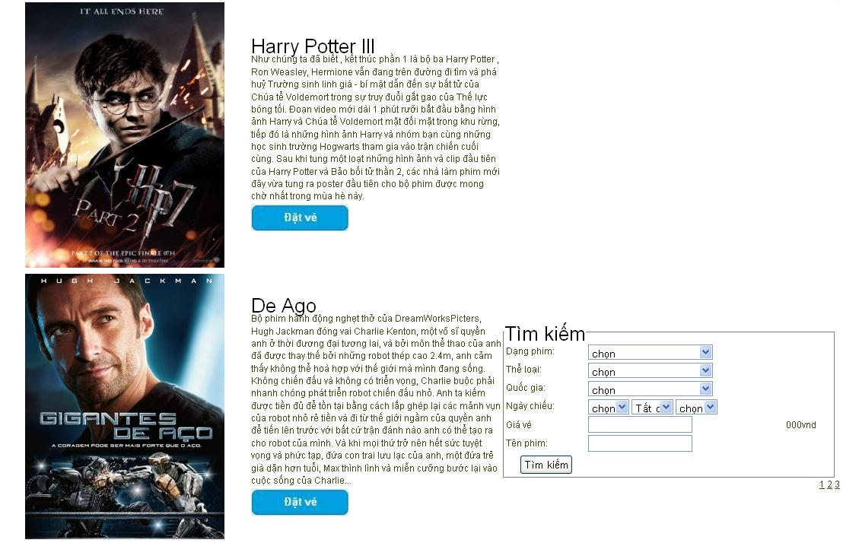

 | Lỗi
 | STT testcase | Mô tả testcase | Mô tả lỗi
 | 6 |  | Giá vé thiếu dấu ":"
 | 8 | Check validate dữ liệu nhập vào | Click nút Tìm kiếm hiển thị hàng loạt và trùng các phim.
 | 9 | Check validate dữ liệu nhập vào | Click nút Tìm kiếm hiển thị hàng loạt và trùng các phim
 | 12 | Check chức năng Phim sắp chiếu | Phim cuối của trang trước, hiển thị ở đầu trang sau.

